Date & Time Picker
不可思议！Safari/ios 不能识别
"2017-1-15" | 但能够识别 1/15/2017
"2017-01-5" | 也能识别 01/5/2017
"2017-01-15 12:35"

jQuery UI datepicker: | http://jqueryui.com/datepicker/
$.datepicker.setDefaults( $.datepicker.regional[ "zh-CN" ] );
<input type="text" maxlength="20" data-bind="with:$($element).datepicker({changeMonth:true,changeYear:true,defaultDate: new Date(new Date().setDate(new Date().getDate()+90)) })"/>
<input type="text" maxlength="20" data-bind="with:$($element).datepicker({changeMonth:true,changeYear:true,defaultDate: (function(){var dateEnd=new Date(); dateEnd.setDate(dateEnd.getDate()+30); return dateEnd;})()})"/>
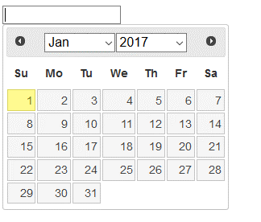

jQuery datetimepicker: 能够同时或分别挑选日期和时间。 |  |  | https://github.com/xdan/datetimepicker |  | http://xdsoft.net/jqplugins/datetimepicker/
$.datetimepicker.setLocale('zh');
<input type="text" maxlength="20" data-bind="with:$($element).datetimepicker({format:'Y-m-d H:i',timepicker:true,defaultDate: (function(){var dateEnd=new Date(); dateEnd.setDate(dateEnd.getDate()+90); return dateEnd;})() })"/>
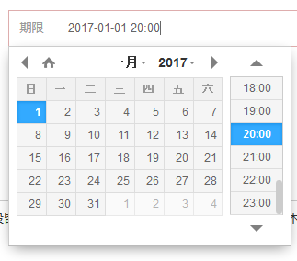

缺点：在手机上，按月份和年份，出现的不是常规select，而似乎是自己的下拉选择框，很难选择。

----------------------------------------
非常讨厌，费了很久debug才发现：
datepicker-zh-CN.js 不能直接集成入总的js文件，一定要先最小化。否则页面加载就出错了，默默的死机。

dateDropper
v2.0 可以在$(..).dateDropper({...})里设置，但v3.0似乎只能在 html 元素里设置。 |  |  |  | 还有 timedropper 也很赞
https://github.com/felicegattuso/Datedropper3 |  | http://felicegattuso.com/projects/timedropper/
https://github.com/felicegattuso/datedropper |  | https://github.com/felicegattuso/timedropper
两者都不能用default-date | 成功了！
1）修改 datedropper.js
2）<input class="Input Text Line Date To" type="text" maxlength="20" placeholder="结束日期" required data-lang="zh" data-format="Y-m-d" data-min-year="2016" data-max-year="2020" data-translate-mode="true" data-large-mode="true" data-modal="true" data-large-default="true" data-init-set="false" data-bind="value:project().info.dateEnd, attr:{'data-default-date':new Date(new Date().setDate(new Date().getDate()+90)).toISOString()}, with:$($element).dateDropper()"/>

2017-01-02 研究了一整天，修改了 datedropper.js/css，能够从input元素动态加载实时的 default-date。但是显示界面上时灵时不灵，年份和月份经常停留在初始状态，虽然实际上已经加载成功了新数据。
2017-01-03 早上想到注意到，弹出 dateDropper 时，时灵时不灵总是发生在 年份和月份上，会停留在原始的 default-date 上。于是在弹出时调用 picker_ul_transition，终于完美实现了动态加载 default-date!

mui.DtPicker
使用非常方便，但是在手机上似乎性能不足，很慢。

